固定资产采购申请单第2页
固定资产申请单

固定资产采购描述 |  | 第二页

 | 内容包括且不限于固定资产采购理由；固定资产采购用途、预计
 | 效益回收期以及其他需要特别说明的事项

 | 目前，VDC阀、速降阀、轻卡阀、腰托阀已经量产且持续上量。 为保证产品质量，避免因关键件-阀杆的尺寸来料不良，导致气阀成品出现漏气问题，现申请采购CCD自动光学检测设备用于上述产品中阀杆零件尺寸的自动检测。 为进一步提高生产能力和提升质量，现申请采购自动化压钢珠、压节流件工装，以替换升级目前生产使用的手动工装。

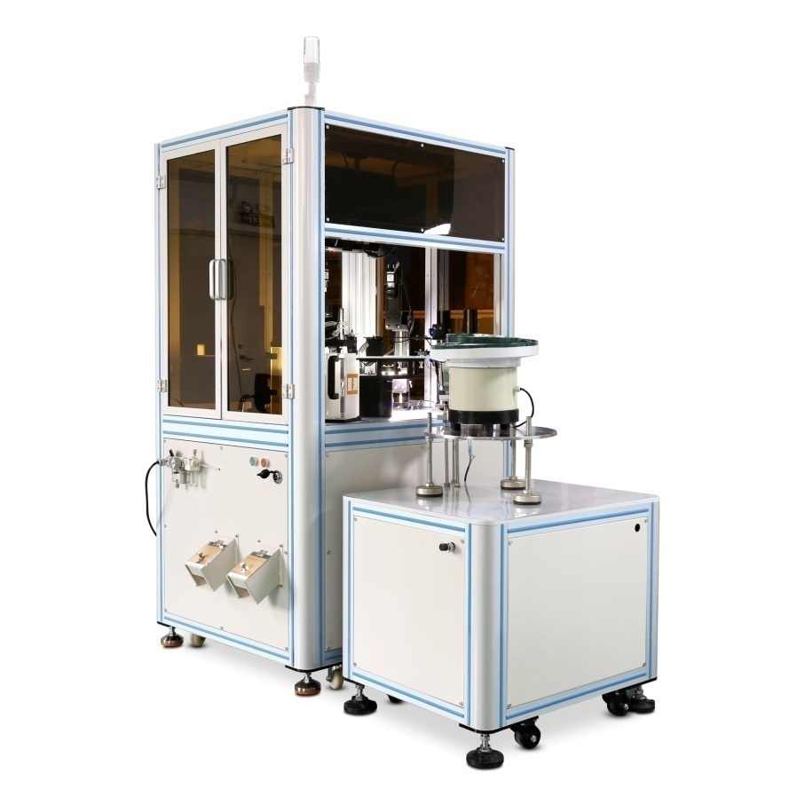
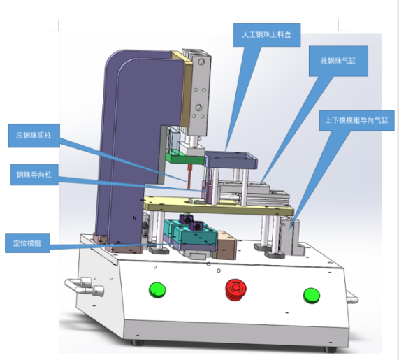

压钢珠工装
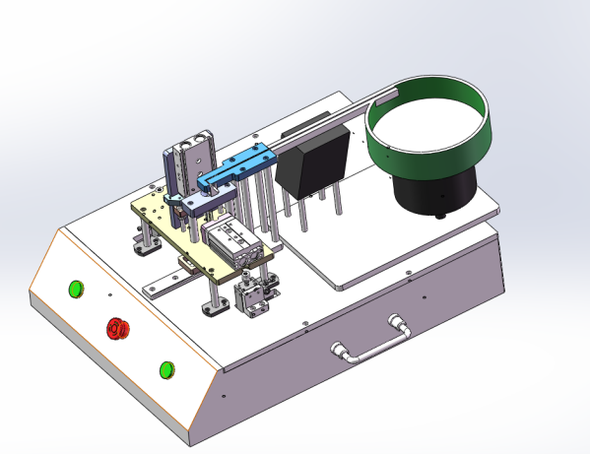

CCD检测设备
压节流件工装

